关系图
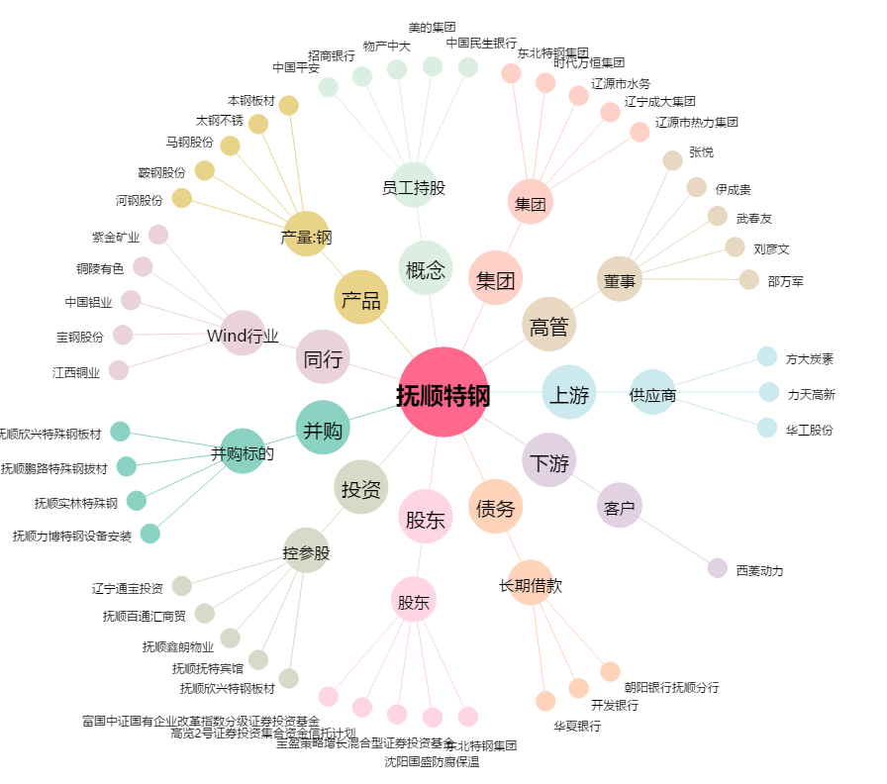
抚顺特钢[600399.SH] - 关系概览图

